상품제안서
네츄럴 미두 2B연필 | 상품코드: S41942

 |  |  |  |  |  |  | 02-713-8555 | www.synergygift.co.kr
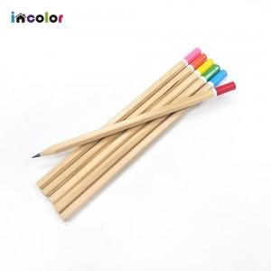 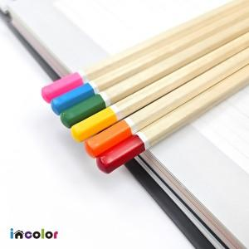 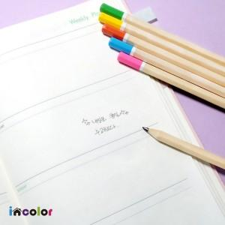

【상세/제작정보】

【인쇄/포장옵션】 | 풀칼라 / 포장불가능

【공급단가】 | 수량 | 1,000~ | 3,000~ | 10,000~ | 30,000~ | 50,000~
*VAT별도 | 단가 | 120원 | 115원 | 110원 | 105원 | 100원

【상품 URL】 | https://www.synergygift.co.kr:443/src/goods_detail.php?gdno=41942

